画像
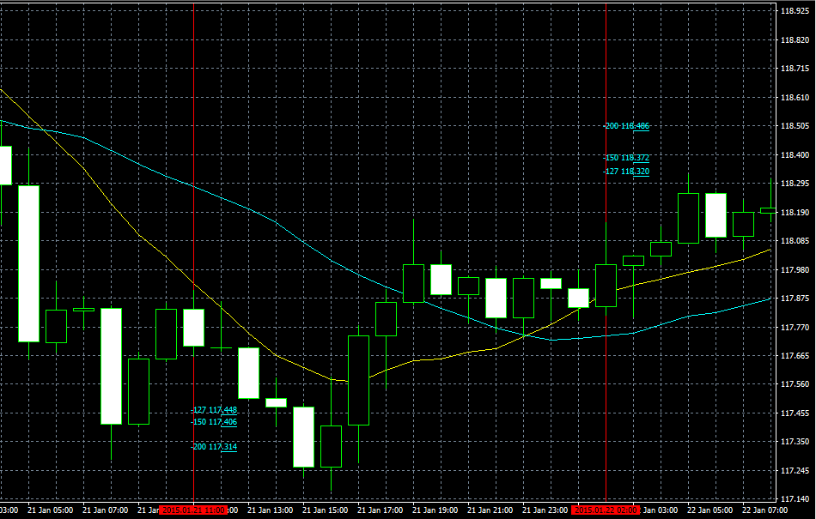
USDJPY2015/01/14PinBer
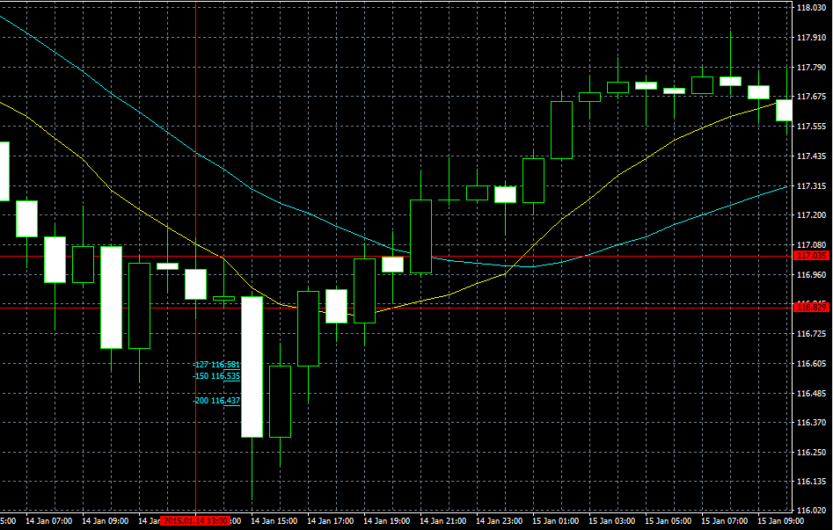

USDJPY2015/01/15PinBer
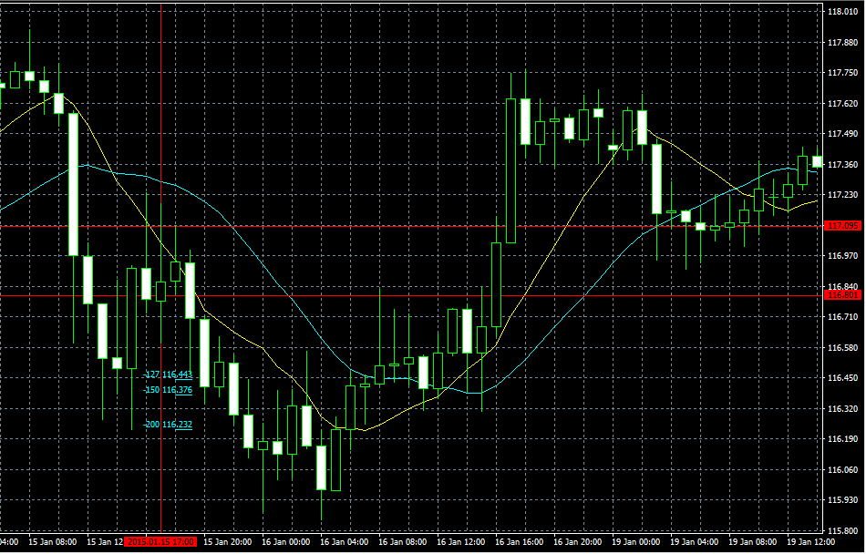

USDJPY2015/01/19PinBer
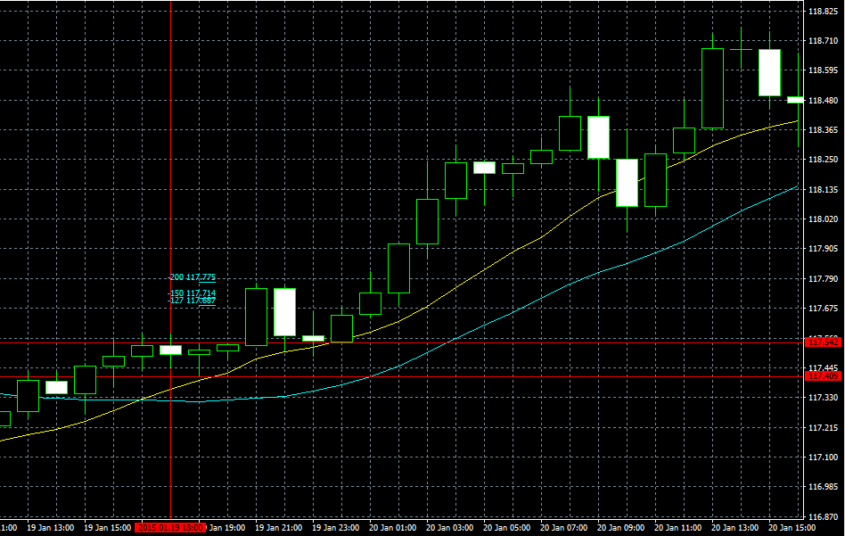

USDJPY2015/01/21PinBer | USDJPY2015/01/22PinBer

